Sheet1
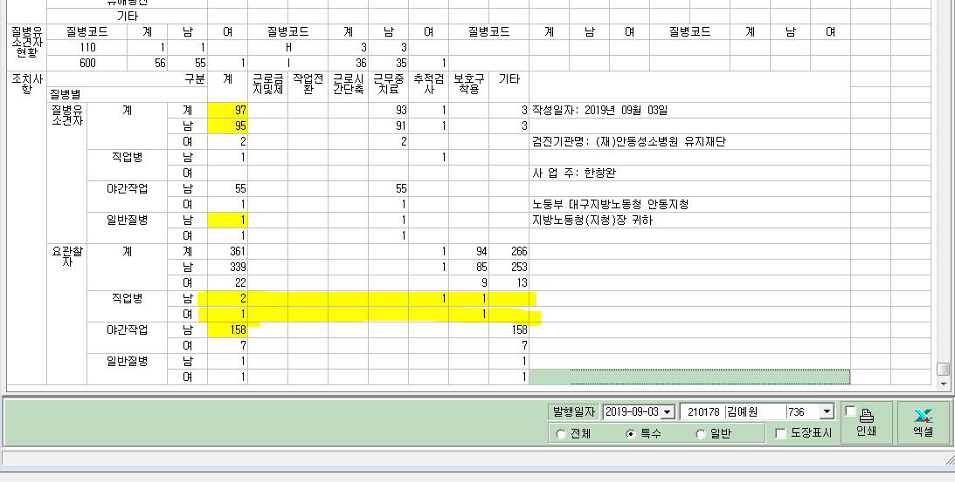
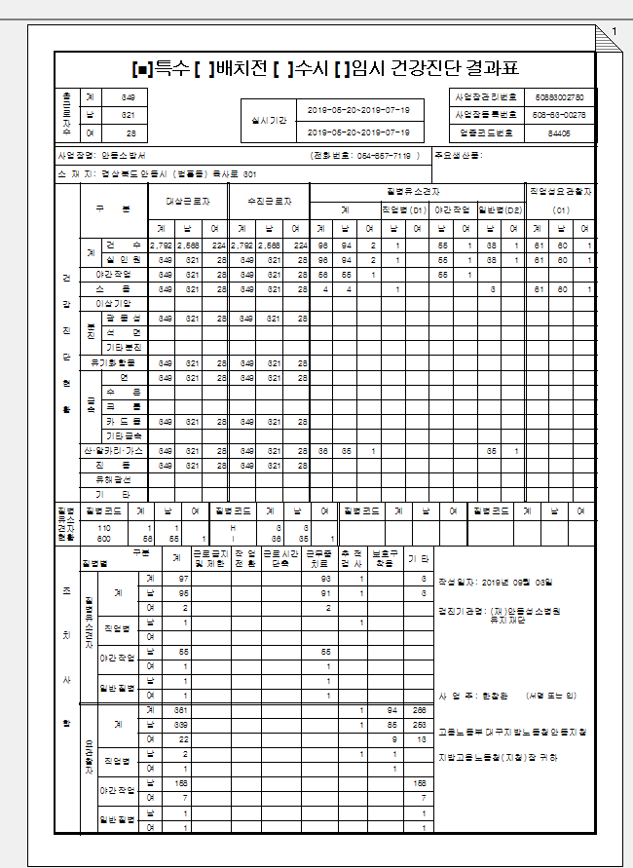
* 특수검진 통계의 '집계표' 에서 직업성요관찰자의 숫자가 일치하지 않습니다. 확인부탁드립니다.

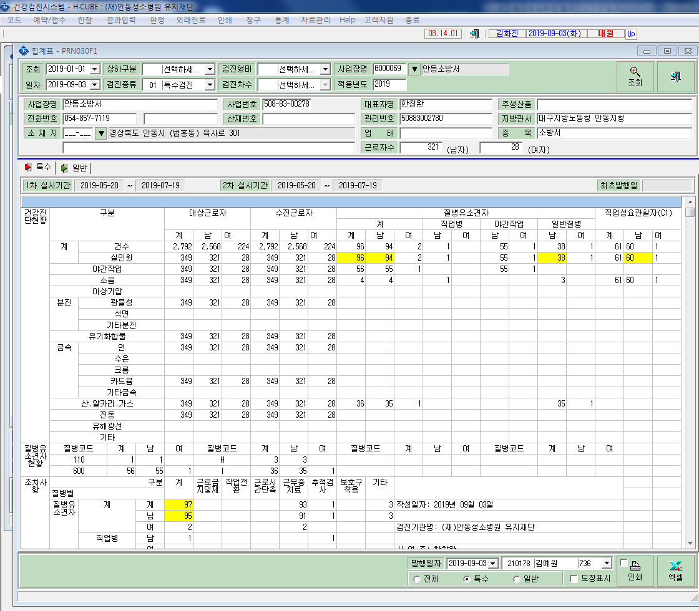

각각의 통계수치가 안맞음.

